关系图
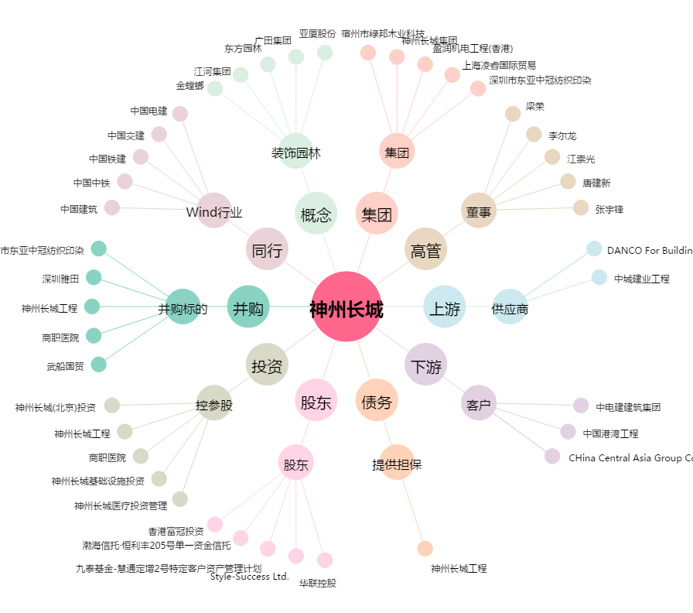
神州长城[000018.SZ] - 关系概览图

